Notice
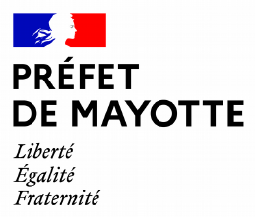
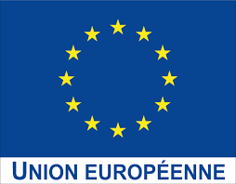
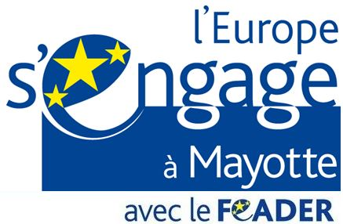

Fiche Intervention FEADER 2023-2027 MAYOTTE 73.01 - INVESTISSEMENTS PRODUCTIFS SUR L’EXPLOITATION SOUTIEN A LA PRODUCTION PRIMAIRE AGRICOLE AINSI QU’AUX PROJETS PORTES PAR LES AGRICULTEURS OU LEURS GROUPEMENTS

Consignes d'utilisation
Chaque colonne avec un " * " doivent etre obligatoirement rempli. Une zone de commentaire est présente et nous vous invitons à l'utiliser le plus souvent.
 | Merci de consulter le guide du bénéficiaire et la notice transversale à la demande d'aide au lien suivant : |  |  | https://daaf.mayotte.agriculture.gouv.fr/guide-du-beneficiaire-et-notice-transversale-a618.html

Attention : Les dossiers ne seront pas retenus s’ils présentent moins de 3 000 € de dépenses éligibles après instruction. Ce seuil n’est pas effectif si le projet d’investissement concerne exclusivement un achat de matériel de récupération et de stockage des eaux pluviales

Si vous n'avez pas Excel, ce document peut etre utilisé avec LibreOffice. Une fois le dossier complété, merci de le déposer au format Excel sur Safran.

Rappels réglementaires
Dépenses sur devis
Pour les dépenses < 1000 € HT, le bénéficiaire présente une seule pièce estimative ; Pour les dépenses entre 1000 et 90 000 € HT, le bénéficiaire transmet deux pièces estimatives ; Pour les dépenses > 90 000 € HT, le bénéficiaire adresse trois pièces estimatives.

 |  | Catégories de dépenses | Sous-catégories de dépenses
 |  | Investissement matériel | Équipement bureau
 |  |  | Achat de véhicule
 |  |  | Raccordement électrique
 |  |  | Prestation (prestataires extérieurs)
 |  |  | Autre investissement matériel
 |  | Investissement immatériel | Études
 |  |  | Autre investissement immatériel

Règles de plafond de dépenses
Les équipements de bureau sont plafonnés à 5 000 € de dépenses éligibles
L’achat de véhicules utilitaires (simples cabines) est plafonné à 40 000 € par véhicule. L'achat de véhicules techniques spécifiques, tels que des véhicules réfrigérés et bétaillères (simples cabines), n'est pas plafonné.
Le raccordement au réseau électrique est plafonné à 60 000 € d’investissement

